Sheet1
課題内容：勤務先使用環境学習
 | 9：00～12：00 | Unityでプログラミングをやってみよう【C#基本】(プログラミング作成・動作理解)
 | 12：00～13：00 | 昼食
 | 13：00～15：00 | Unityでプログラミングをやってみよう【C#基本】(プログラミング作成・動作理解)
 | 15：00～17：30 | ゲーム開発ができるようになる基礎知識まとめ(資料まとめ)
 | 17：30～18：00 | 本日のまとめ／明日の課題準備

 | 1．Unityでプログラミングをやってみよう【C#基本】
 | https://dkrevel.com/makegame-beginner/program-beginner/

 | 上記URL内容を確認しながらプログラムの作成を行いました。

 | Unityでプログラミングをやってみよう【C#基本】

 | 2Dアクションを作ろう

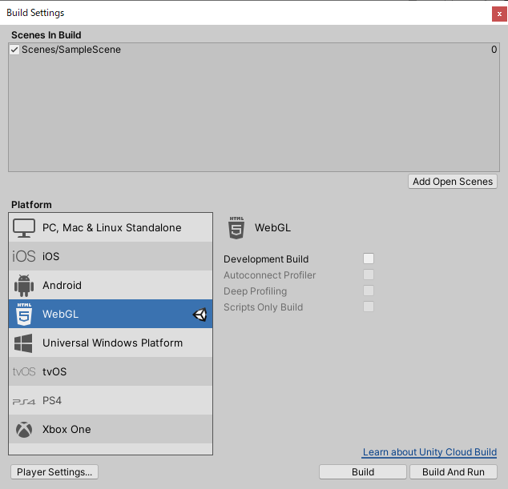

 | ・最初にプラットフォームの設定を変更しよう！
 | ・後からでもできるけど変更処理の時間が長くなるぞ！

 | 解像度とアスペクト比

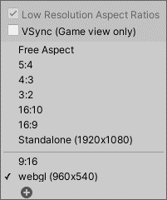

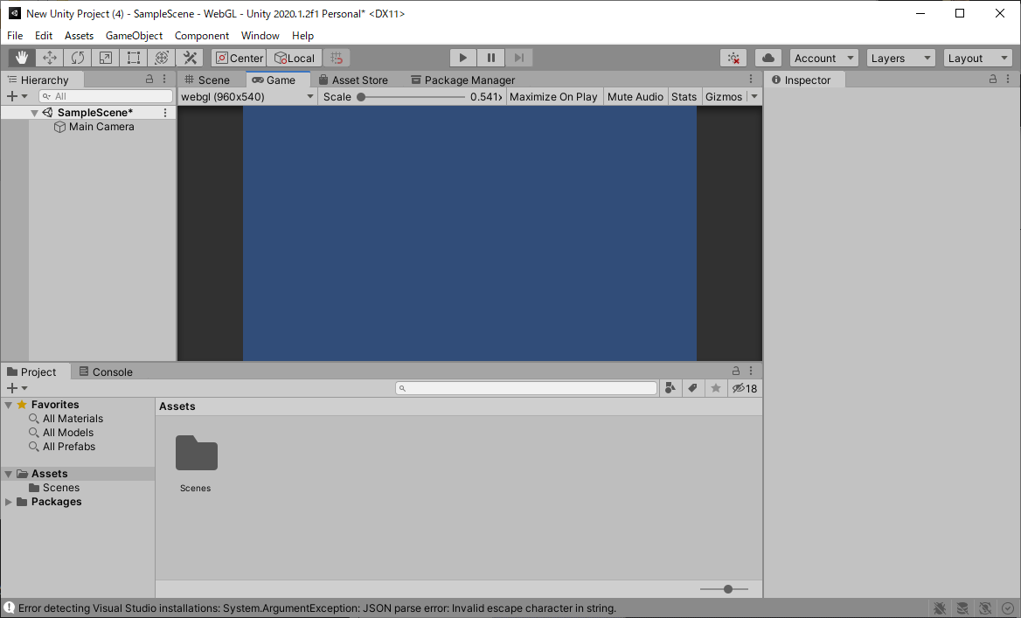

 | ・最初に基準となるアスペクト比と解像度を決めてしまおう！
 | ・決めてしまわないと画面崩れが起きるよ！
 | ・Gameビューの設定はエディタだけの話だから実機の解像度が違ったらアスペクト比を固定する設定が必要だよ！

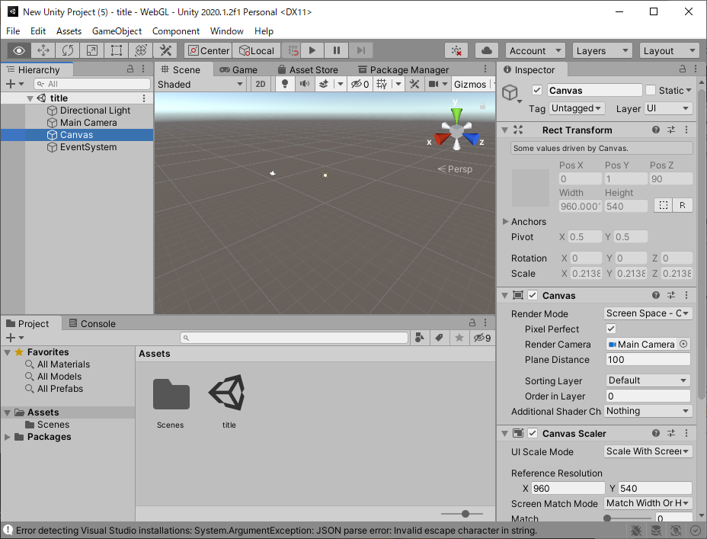

 | １枚絵で背景を設定しよう
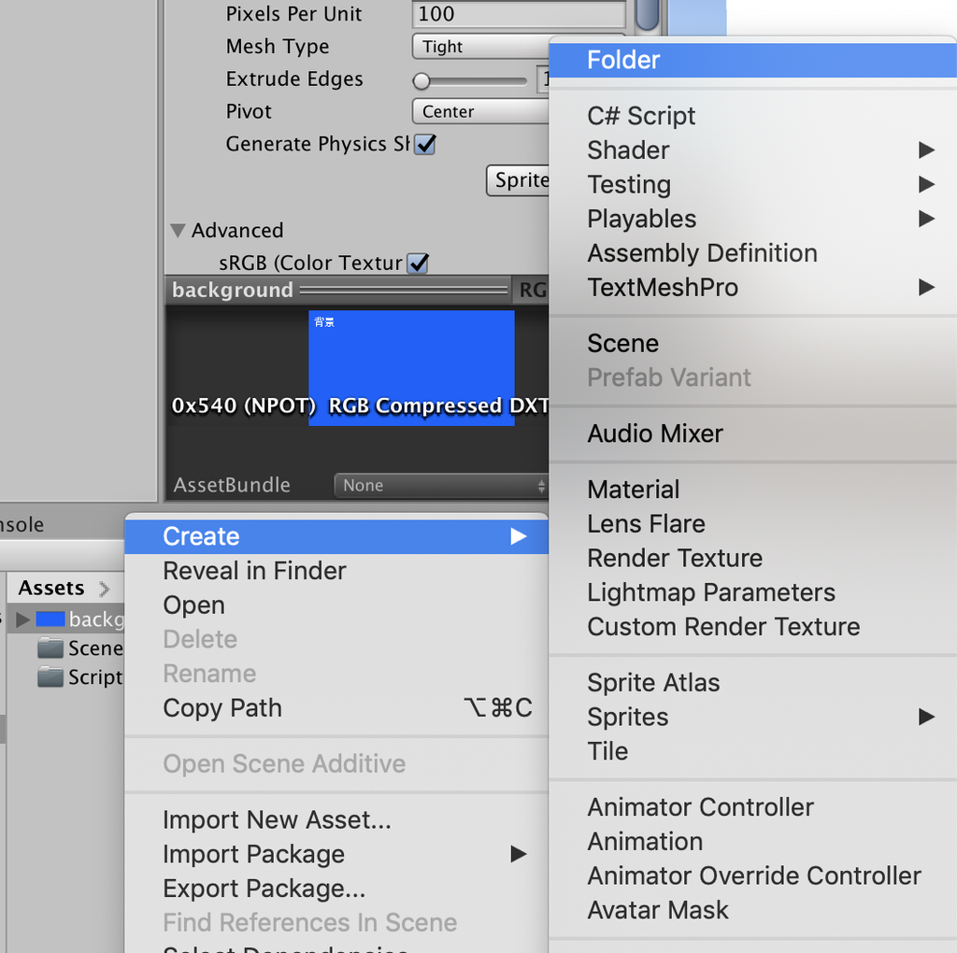

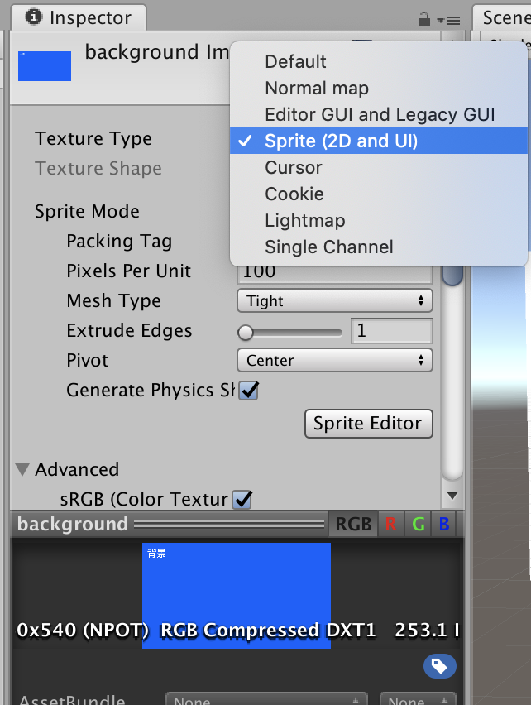

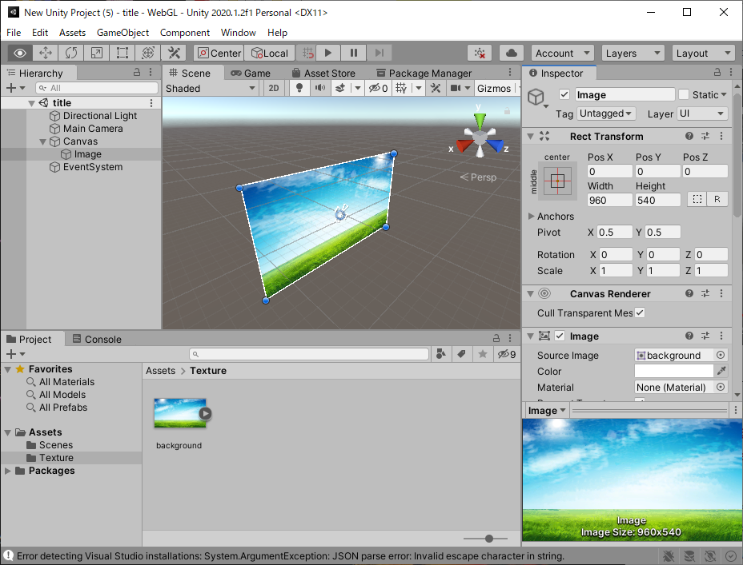

 | タイトルを置こう

 | ヒエラルキーの順番でUIの前後が変わる

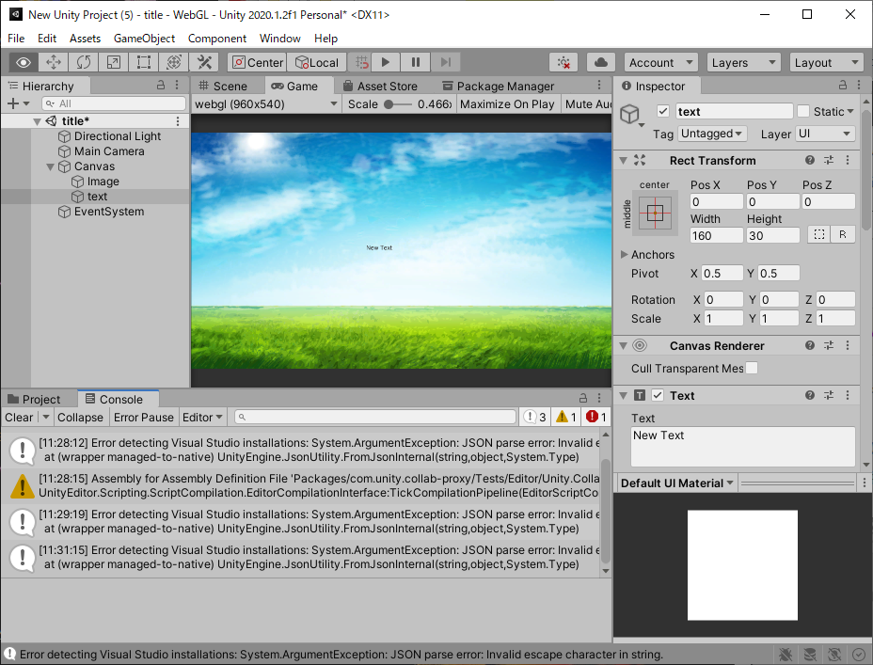

 | テキストを大きくしよう

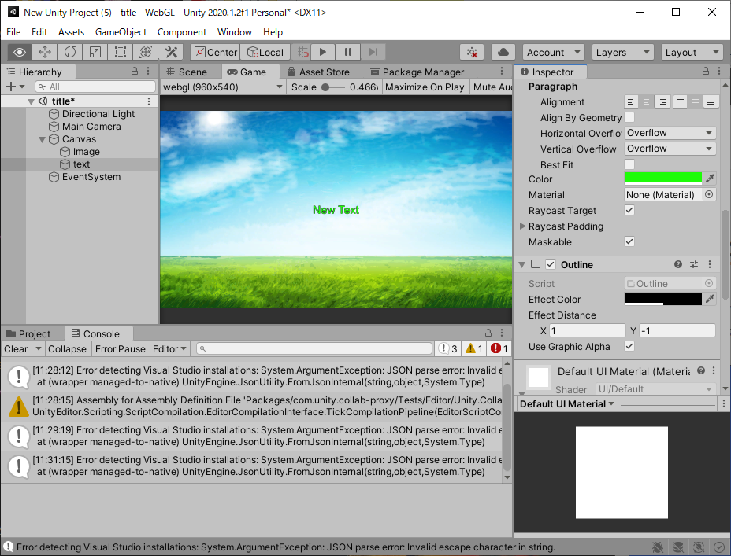

 | スタートボタンを作ろう



 | using System.Collections;
 | using System.Collections.Generic;
 | using UnityEngine;
 | public class Title : MonoBehaviour
 | {
 | private bool firstPush = false;

 | public void PressStart()
 | {
 | Debug.Log("Press Start!");
 | if (!firstPush)
 | {
 | Debug.Log("Go Next Scene!");
 | //ここに次のシーンへいく命令を書く

 | //
 | firstPush = true;
 | }
 | }
 | }

 | ・最初は仮画像で作ってしまおう！
 | ・エディタ外で上書き保存すれば変更を一括で適応できるよ！
 | ・ボタンは同時押しと連打に気をつけよう！

